FN_FG
Частота, 1/ год | Кол-во, чел | Частота, 1/ год | Ущерб, млн
1.50E-07 | 0 | 1.50E-07 | 2.84
5.70E-07 | 1 | 5.70E-07 | 6.34
2.28E-06 | 0 | 2.28E-06 | 1.16
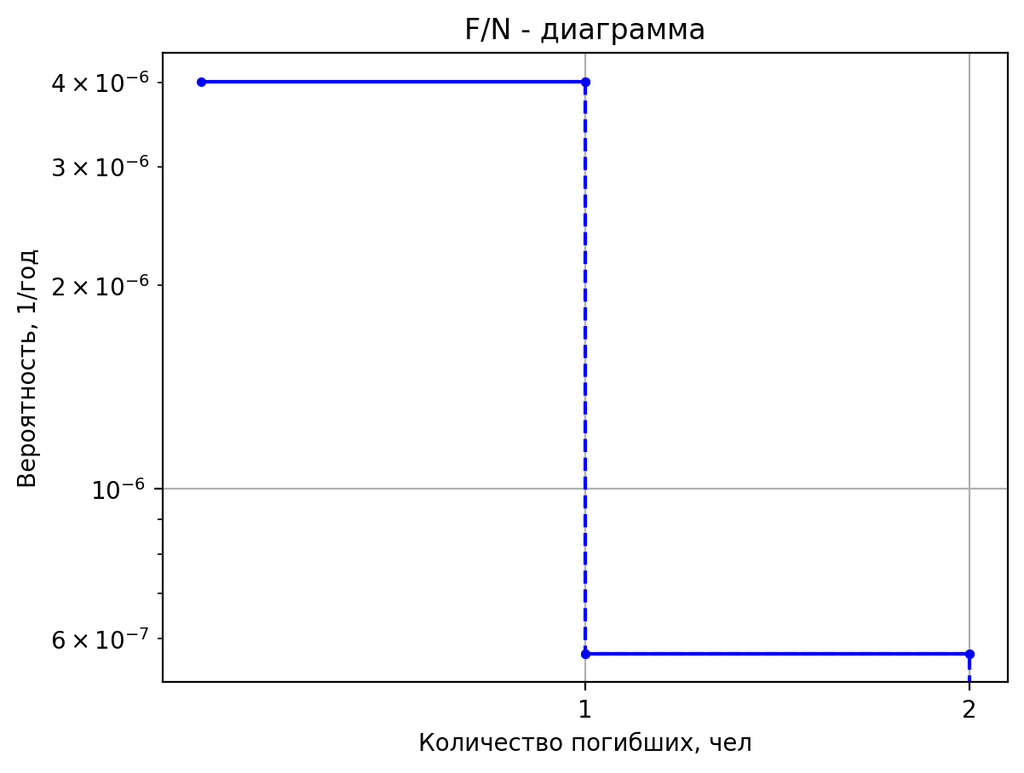
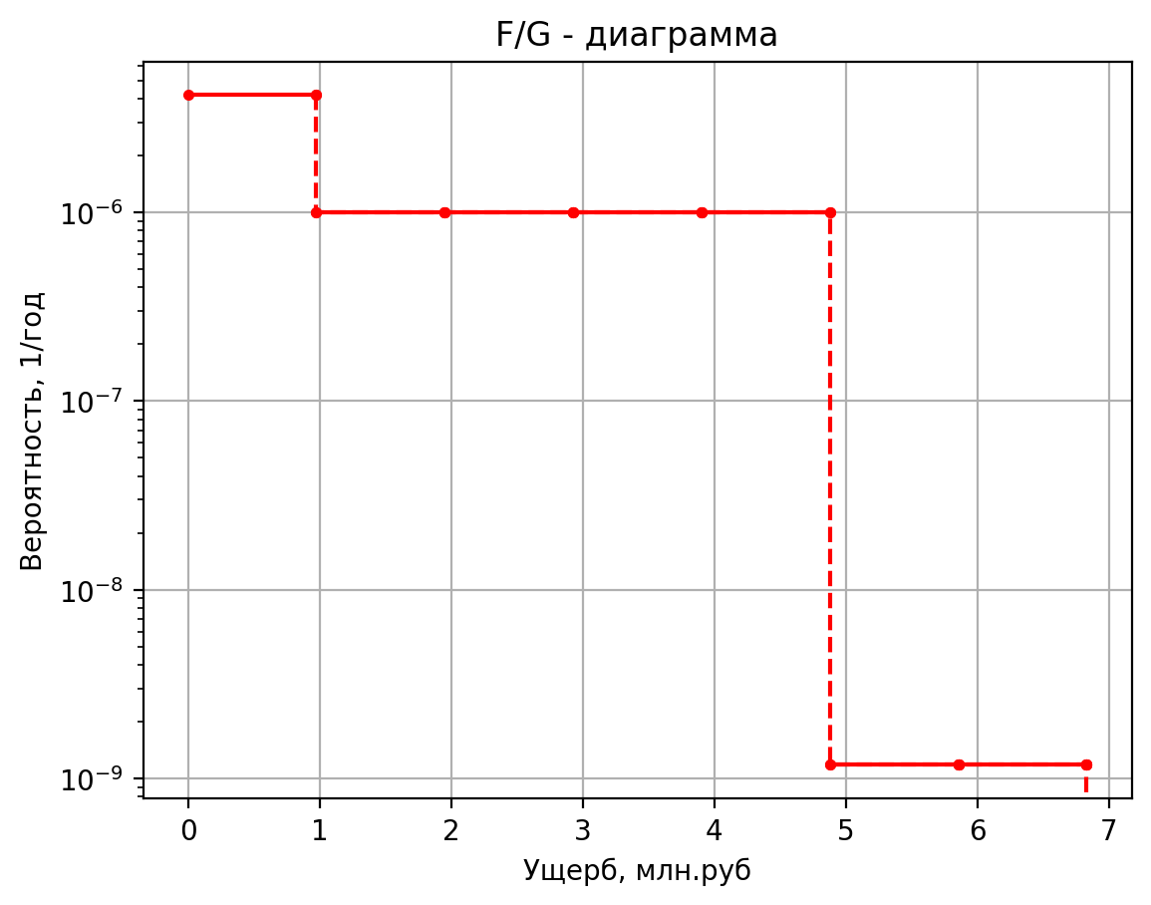
1.20E-06 | 0 | 1.20E-06 | 0.47
4.80E-06 | 0 | 4.80E-06 | 0.56
1.20E-06 | 0 | 1.20E-06 | 0.44
4.56E-06 | 0 | 4.56E-06 | 0.44
1.82E-05 | 0 | 1.82E-05 | 0.11
2.50E-05 | 0 | 2.50E-05 | 2.61
5.00E-08 | 0 | 5.00E-08 | 5.43
1.90E-07 | 2 | 1.90E-07 | 12.13
7.60E-07 | 0 | 7.60E-07 | 1.43
4.00E-07 | 0 | 4.00E-07 | 0.58
1.60E-06 | 0 | 1.60E-06 | 0.86
4.00E-07 | 0 | 4.00E-07 | 0.50
1.52E-06 | 0 | 1.52E-06 | 0.50
6.08E-06 | 0 | 6.08E-06 | 0.11
2.50E-05 | 0 | 2.50E-05 | 4.71
5.00E-08 | 0 | 5.00E-08 | 5.20
1.90E-07 | 1 | 1.90E-07 | 8.19
7.60E-07 | 0 | 7.60E-07 | 1.41
4.00E-07 | 0 | 4.00E-07 | 0.57
1.60E-06 | 0 | 1.60E-06 | 0.83
4.00E-07 | 0 | 4.00E-07 | 0.50
1.52E-06 | 0 | 1.52E-06 | 0.50
6.08E-06 | 0 | 6.08E-06 | 0.11
2.50E-05 | 0 | 2.50E-05 | 4.52
5.00E-08 | 0 | 5.00E-08 | 5.20
1.90E-07 | 1 | 1.90E-07 | 8.19
7.60E-07 | 0 | 7.60E-07 | 1.41
4.00E-07 | 0 | 4.00E-07 | 0.57
1.60E-06 | 0 | 1.60E-06 | 0.83
4.00E-07 | 0 | 4.00E-07 | 0.50
1.52E-06 | 0 | 1.52E-06 | 0.50
6.08E-06 | 0 | 6.08E-06 | 0.11
2.50E-05 | 0 | 2.50E-05 | 4.52
5.00E-06 | 1 | 5.00E-06 | 8.35
9.00E-06 | 1 | 9.00E-06 | 7.66
3.60E-05 | 0 | 3.60E-05 | 3.59
5.00E-05 | 0 | 5.00E-05 | 1.22
2.25E-05 | 0 | 2.25E-05 | 0.80
4.27E-04 | 0 | 4.27E-04 | 0.49
5.00E-07 | 1 | 5.00E-07 | 5.64
4.75E-07 | 1 | 4.75E-07 | 5.59
9.03E-06 | 0 | 9.03E-06 | 1.06
1.50E-06 | 1 | 1.50E-06 | 5.10
1.42E-06 | 0 | 1.42E-06 | 1.35
2.71E-05 | 0 | 2.71E-05 | 1.03
3.50E-06 | 0 | 3.50E-06 | 0.42
3.32E-06 | 0 | 3.32E-06 | 0.42
6.32E-05 | 0 | 6.32E-05 | 0.10
3.58E-05 | 0 | 3.58E-05 | 1.44
7.15E-06 | 0 | 7.15E-06 | 1.42
1.36E-04 | 0 | 1.36E-04 | 1.04
2.38E-04 | 0 | 0.0002384 | 0.4299953294
4.77E-05 | 0 | 0.00004768 | 0.4279363825
9.06E-04 | 0 | 0.00090592 | 0.10426878625
3.15E-06 | 1 | 0.00000315 | 5.15038184
2.99E-06 | 0 | 2.9925E-06 | 1.3888480323
5.69E-05 | 0 | 5.68575E-05 | 1.0357122558
7.35E-06 | 0 | 0.00000735 | 0.424119776
6.98E-06 | 0 | 6.9825E-06 | 0.42331432
1.33E-04 | 0 | 0.0001326675 | 0.10380658

Частоты аварий
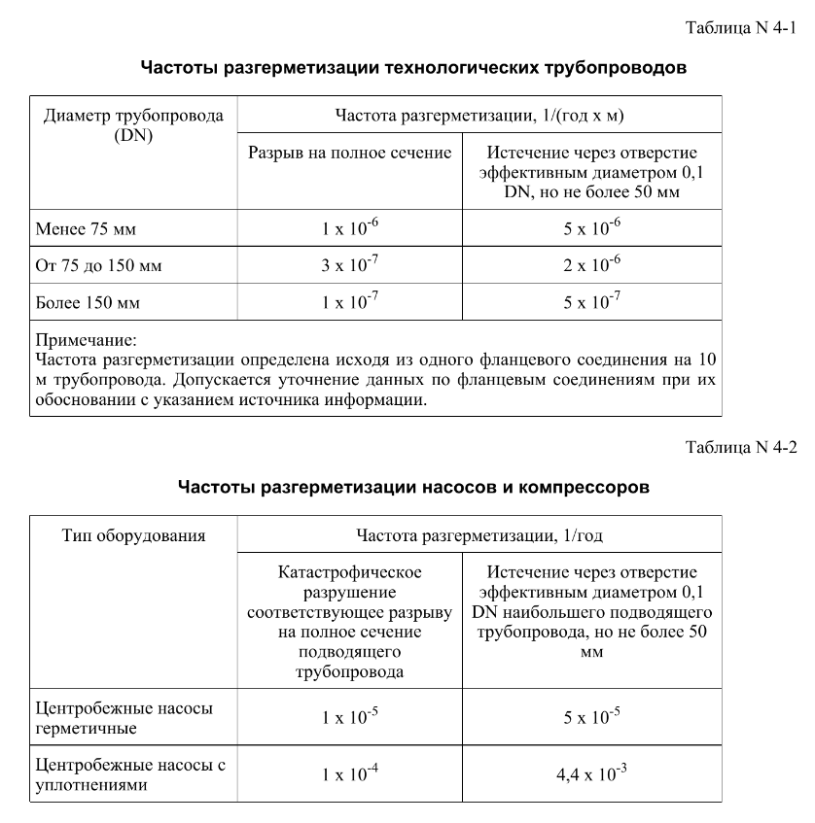
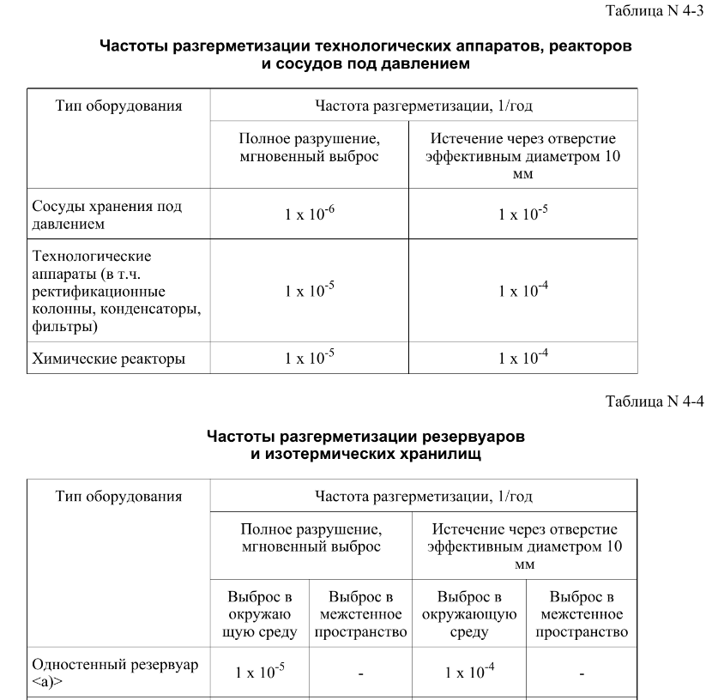
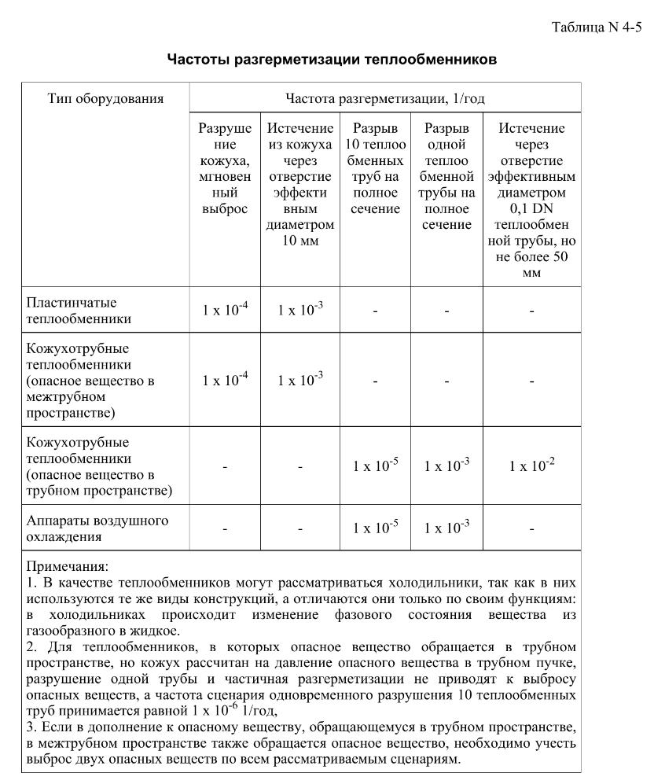
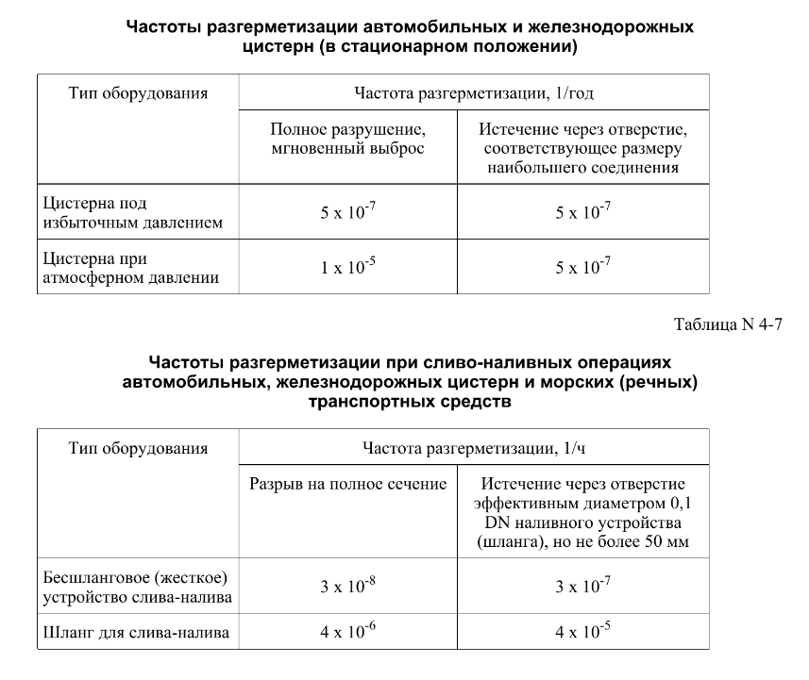

дБR, ppm

при горении 1 тонны нефти
№, п/п | Загрязняющее вещество | Норматив платы, руб./т (Hi) | Коэффициент особой охраны. (Кохр) | Коэффициент Кин | Масса выброса, т | Сумма ущерба, руб.
1 | Оксид углерода (СО)* | 5000 | 1.08 | 0.10042 | 0.798 | 432.7
2 | Оксиды азота (NОx)* | 64289 | 1.08 | 0.10042 | 0.066 | 460.2
3 | Оксиды серы (SO2)** | 10723 | 1.08 | 0.10042 | 0.26 | 302.4
4 | Сероводород (H2S)* | 50000 | 1.08 | 0.10042 | 0.001 | 5.4
5 | Сажа (С)** | 50000 | 1.08 | 0.10042 | 1.615 | 8757.6
6 | Синильная кислота (НСN)* | 50000 | 1.08 | 0.10042 | 0.01 | 54.2
8 | Формальдегид (HCHO)* | 50000 | 1.08 | 0.10042 | 0.01 | 54.2
9 | Органич. к-ты (на СН3СООН)* | 93.5 | 1.08 | 0.10042 | 0.14 | 1.4
 |  |  |  | Итого с 1 т нефти |  | 10068.2

№, п/п | Загрязняющее вещество | Норматив платы, руб./т (Hi) | Коэффициент особой охраны. (Кохр) | Коэффициент Кин | Масса выброса, т | Сумма ущерба, руб. |  |  |  | при расчете ущерба от загрязнения почвы при расчете ущерба принимались следующие коэффициенты СЗ =1,5 (степень загрязнения), Kr = 1 (показатель в зависимости от глубины загрязнения), Кисх=1,6 (показатель в зависимости от кат.земель и целевого назначения), Тх = 500 руб/м2 (расценка для исчисления размера вреда). Итого за 1 м2: 1200 руб.
1 | Углеводороды С1-С5 | 12292 | 1.08 | 0.10042 | 1 | 1333.1



 |  |  |  |  |  |  | Риск индивидуальный, 1/год | Риск, дБR | Риск, ppm
 |  |  |  |  |  |  | 0.0195 | 20 | 19500

